Estadísticas
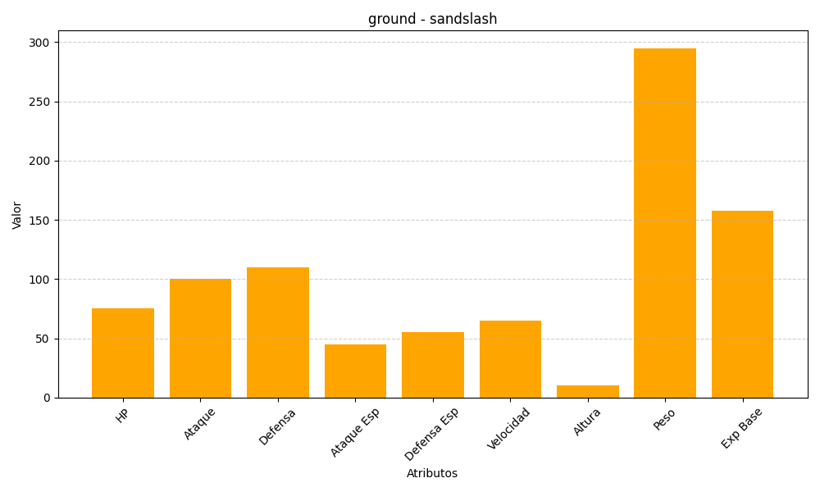
ID | Nombre | Tipo | HP | Ataque | Defensa | Ataque Especial | Defensa Especial | Velocidad | Altura | Peso | Experiencia Base
28 | sandslash | ground | 75 | 100 | 110 | 45 | 55 | 65 | 10 | 295 | 158

